Накладная-№3
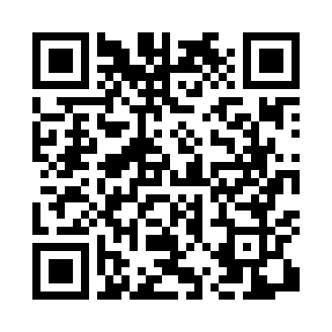
Номер товарно-транспортной накладной: |  |  | Торговый представитель: Karimov Amirjon
Поставщик: Toshkent falcon fly 2 |  |  | Телефон торгового представителя: +
Дата отгрузки: 23.11.2025 |  |  | Контрагент: """" Klient
Дата консигнации: |  |  | Адрес:
Доставщик: |  |  | Телефон:
Телефон доставщика:
Время заказа: 23.11.2025 11:23:29
№ | Штрих-код | Название товаров (работ,услуг) | Количество | Количество в кейсе | Цена | Сумма
 |  |  | 13 |  |  | 33.7
1 | 6905621392388 | Металл қошиқ DB-92-38 | 2 | 2 шт. | 2.90 | 5.80
2 | 6905621392395 | Металл санчқи DB-92-39 | 2 | 2 шт. | 2.90 | 5.80
3 | 6905621392401 | Ложка Вилка DB-92-40 | 2 | 2 шт. | 2 | 4
4 | 6905621392418 | Ложка Вилка DB-92-41 | 2 | 2 шт. | 3 | 6
5 | 6937547509076 | Щетка для унитаза A07 DB-152-436 | 3 | 3 шт. | 2.70 | 8.10
6 | 2017280593762 | Керамическая салатница DB-141-22 | 2 | 2 шт. | 2 | 4
Итого: 33.7$|->UZS: 421,250.00

